Sheet1
088 VS第三方SDK项目配置

 | 1、项目目录结构
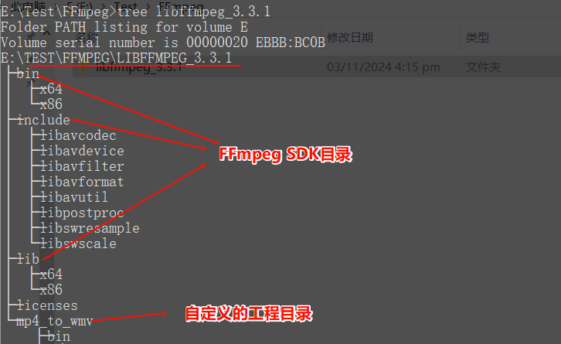

 | 2、VS win32所有配置
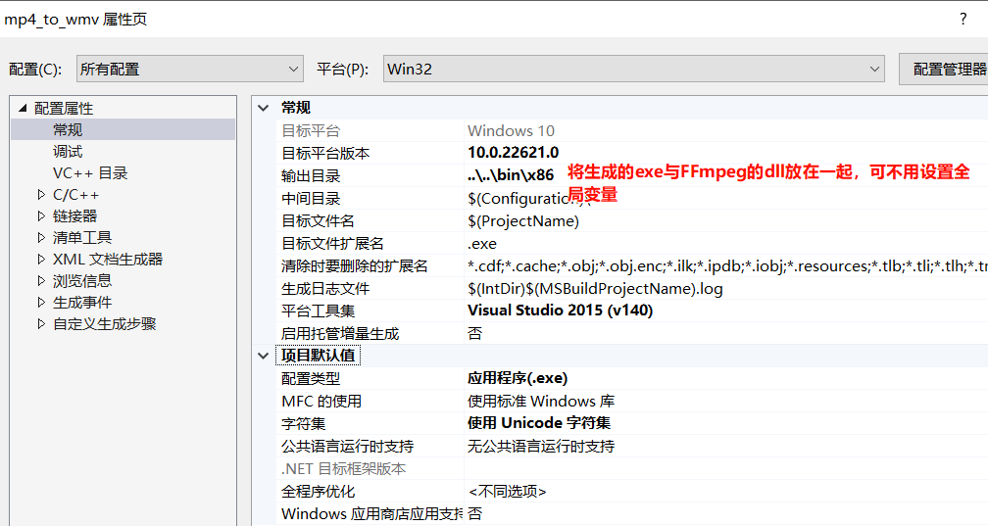

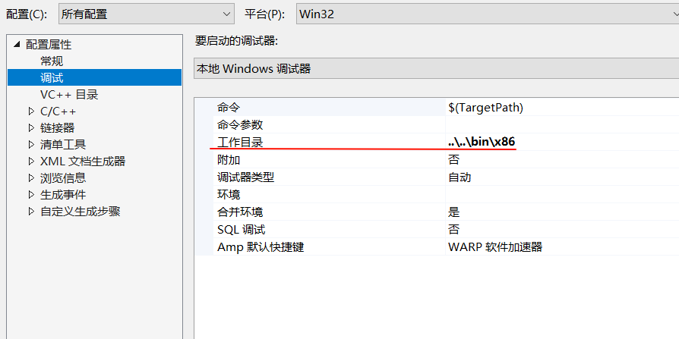

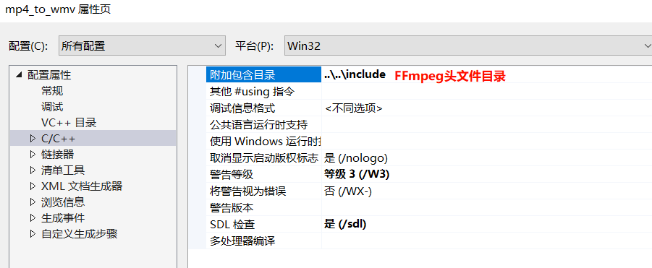

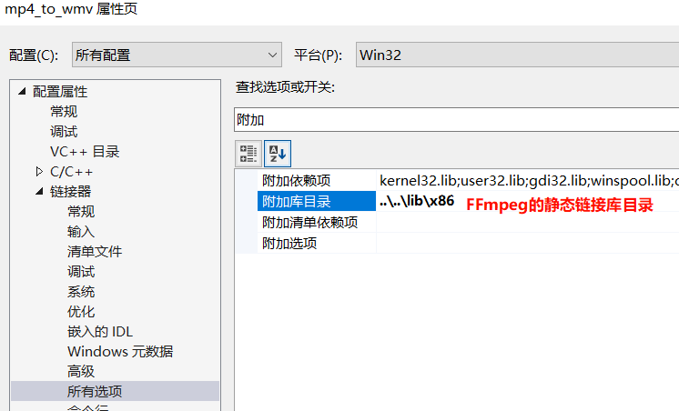

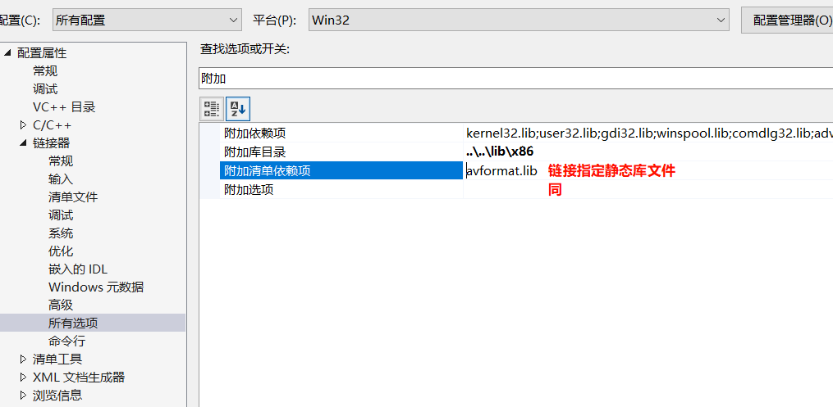

 |  | #pragma comment(lib,"avformat.lib")

 | main.c
// FFmpeg是基于C实现的，需要按照C风格的函数进行导入
extern "C"
{
#include <libavformat/avformat.h>
}
#include <iostream>
using namespace std;
#pragma comment(lib,"avformat.lib")
int main()
{
av_register_all();
getchar();
return 0;
}

